Sheet1
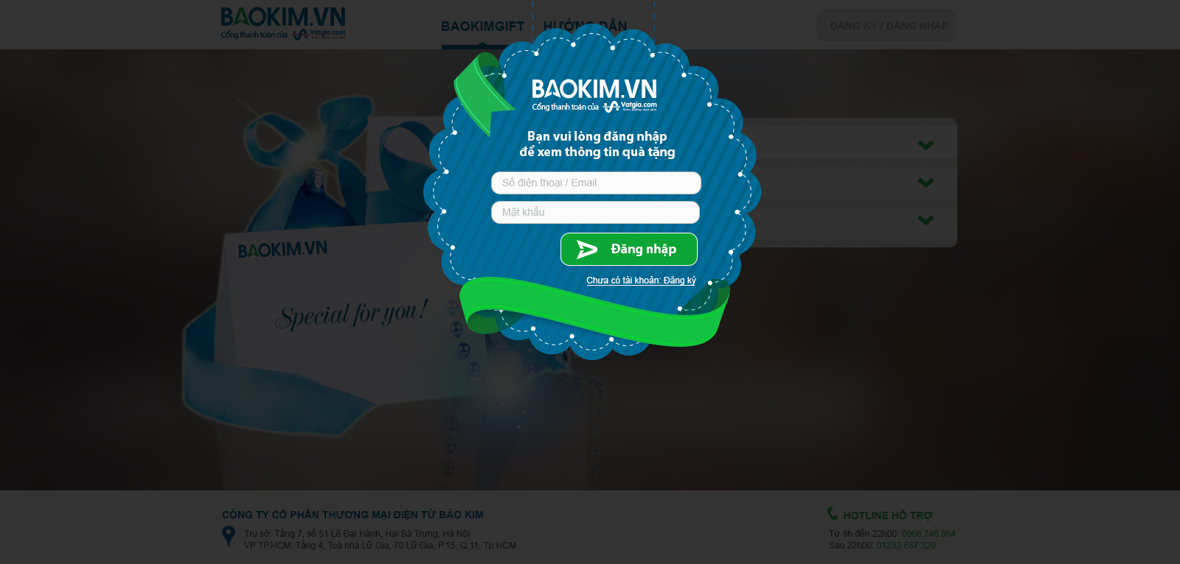
1. Khách chưa đăng nhập

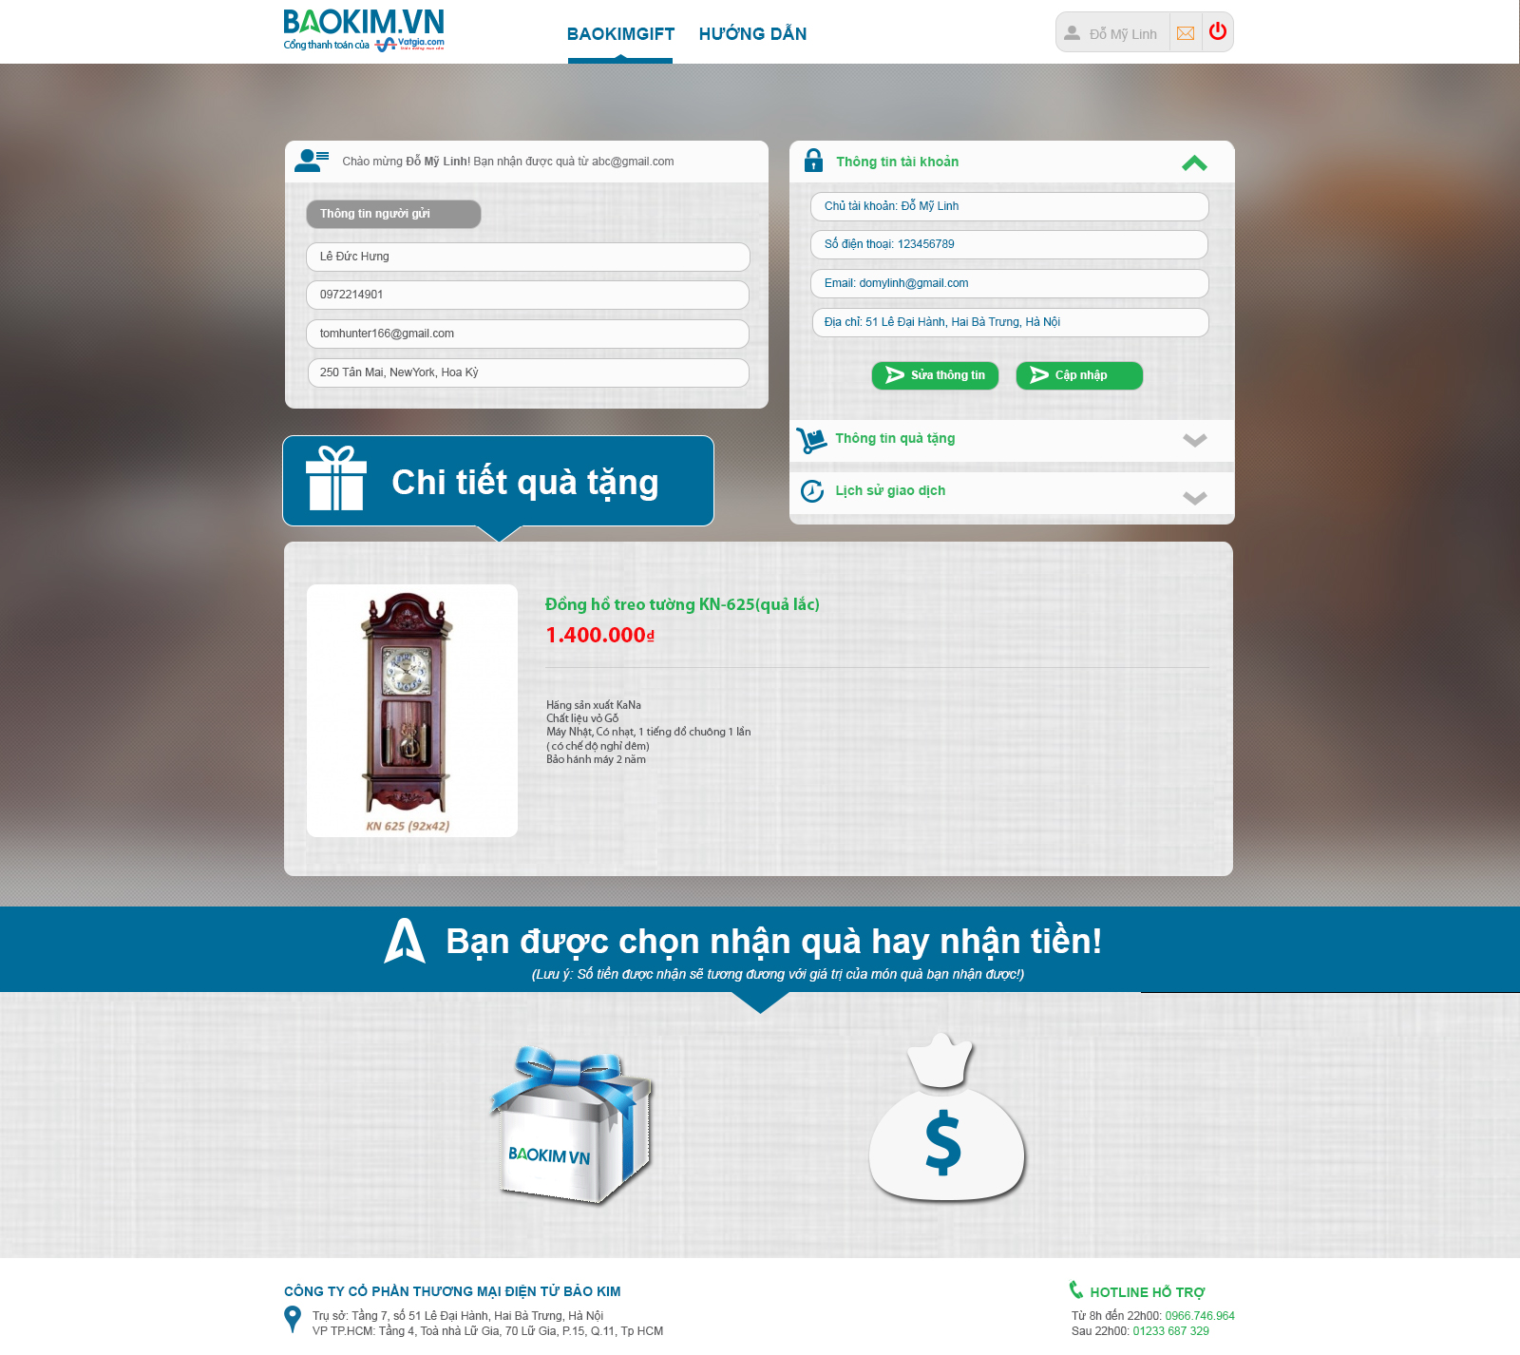
2. Khách đã đăng nhập, cập nhập thông tin nhận quà

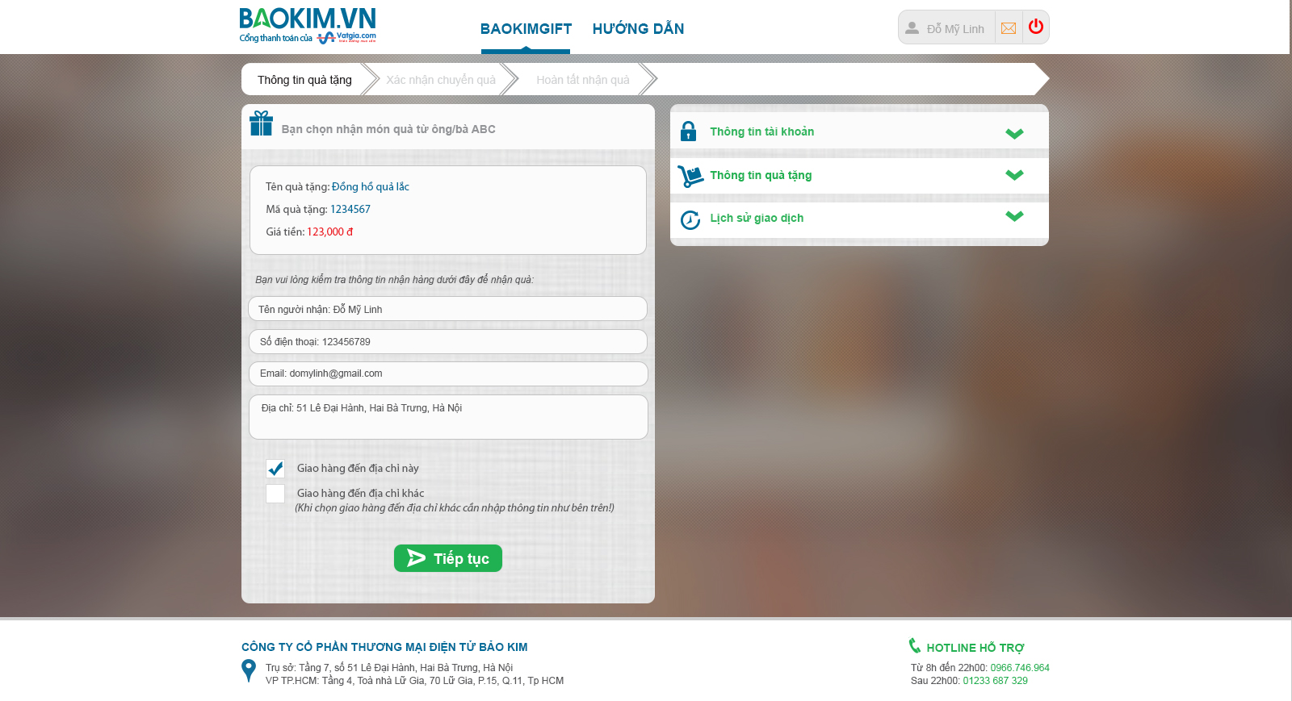
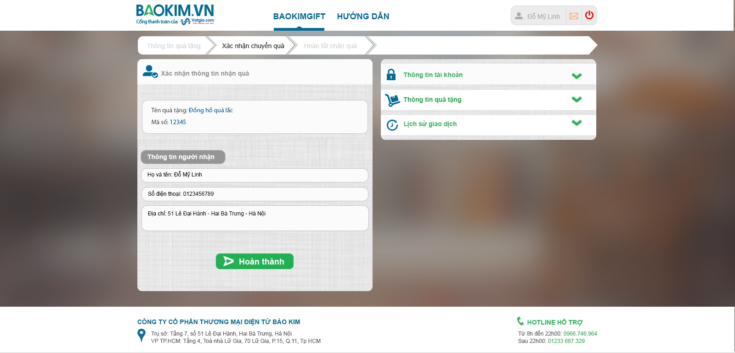
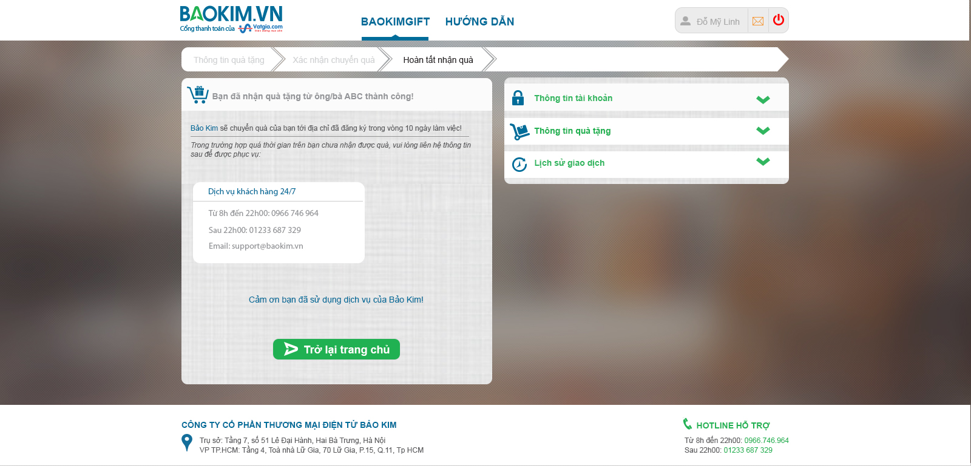
3. Khách chọn nhận quà

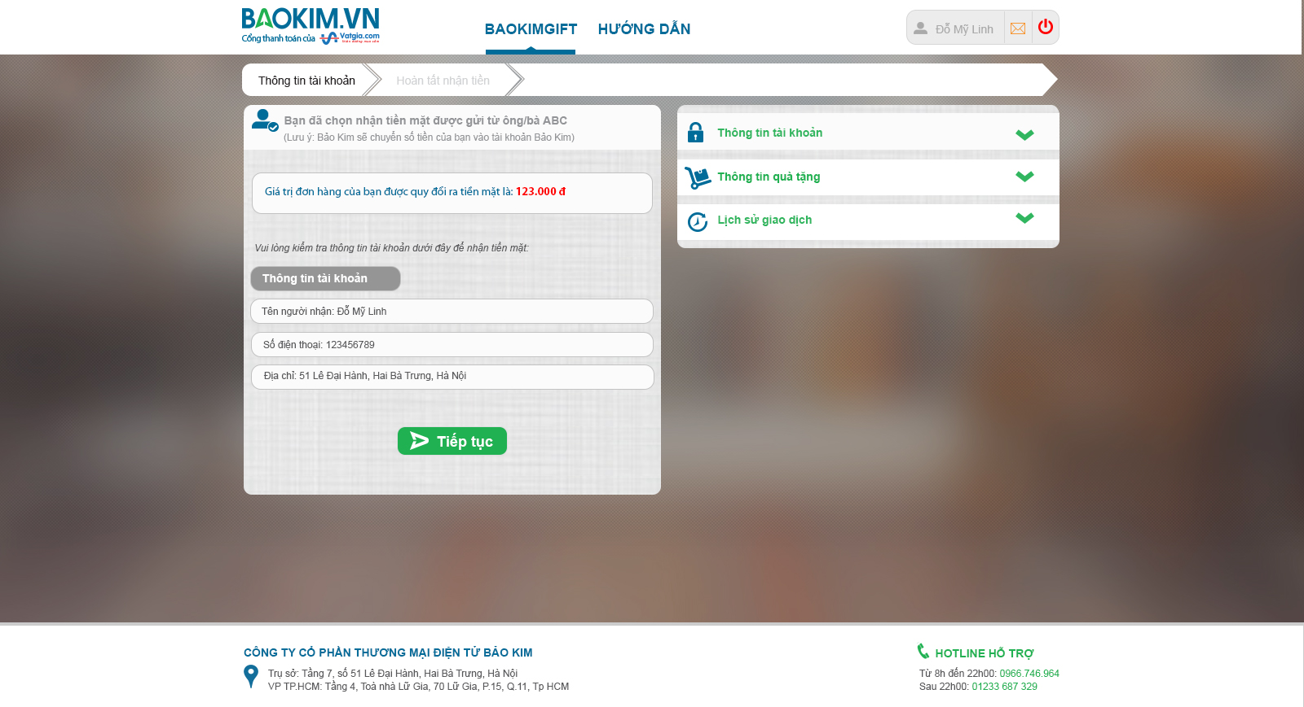
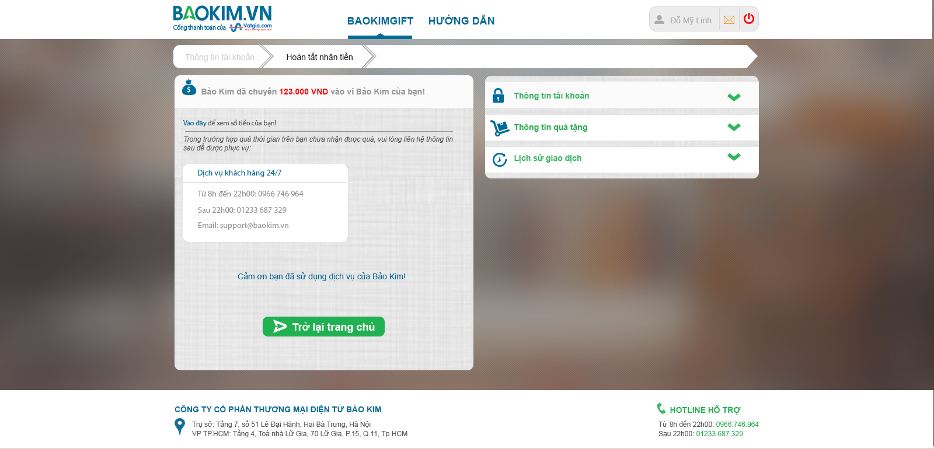
3b. Khách chọn nhận tiền

URL bảo kim | https://www.baokim.vn/promotion/mua-hang-nhan-qua-tang

